圖案List
項次 | 顯示區域 | 區域顯示面積 | Priority | 顯示項目 | 顏色 | UI圖案 | 註 | 圖示檔名稱
1 | 限速 (A1區) | 170*205像素 | 1 | 道路限速顯示 | 外圈紅色 數值淺藍色 | 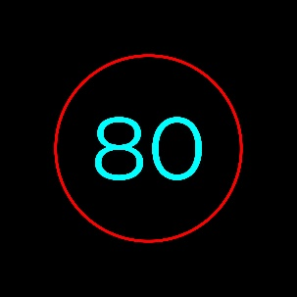 | 限速速度圖示大小150*150px，圖示於該區域內置中對齊。
2 | 雷達 (A2區) | 290*205像素 | 1 | 圖示+車速值(圖示閃動) 1.中間車速顯示 2.左車道來車顯示 <20m~60m(根據車速) 3.右車道來車顯示 <20m~60m(根據車速) 4.後方來車顯示 <20m~60m(根據車速) | 圖示金黃色 數值淺藍色 | 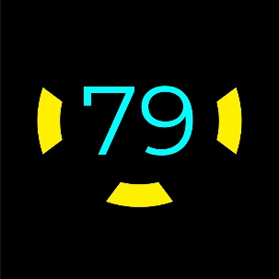 | 限速速度圖示大小240*155px，圖示於該區域內置中對齊。
3 | 簡易導航 (A4區) | 290*205像素 | 1 | 圖示+距離 1.直行 | 淺藍色 | 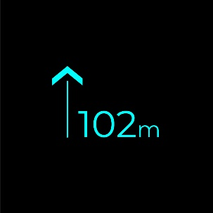 | 直走圖示+速度圖示大小179*120px。 直走圖示(左邊)大小51*120px，單位於該區域內向下距離44px，向左距離82px。 速度圖示(右邊)大小134*44px，單位於該區域內向下距離44px，向右距離30px。
 |  |  |  | 2.右轉 | 淺藍色 | 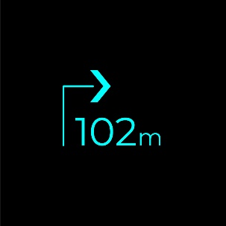 | 右轉圖示+速度圖示大小155*120px。 右轉圖示(左邊)大小75*120px，單位於該區域內向下距離44px，向左距離107px。 速度圖示(右邊)大小134*44px，單位於該區域內向下距離44px，向右距離30px。
 |  |  |  | 3.左轉 | 淺藍色 | 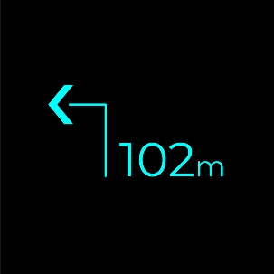 | 左轉圖示+速度圖示大小230*120px，(此圖示於該區域內置中對齊)。 左轉圖示(左邊)大小75*120px，單位於該區域內向下距離44px，向左距離32px。 速度圖示(右邊)大小134*44px，單位於該區域內向下距離44px，向右距離30px。
 |  |  |  | 4.右偏 | 淺藍色 | 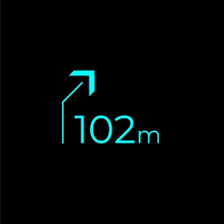 | 右偏圖示+速度圖示大小154*118px。 右偏圖示(左邊)大小51*118px，單位於該區域內向下距離44px，向左距離107px。 速度圖示(右邊)大小134*44px，單位於該區域內向下距離44px，向右距離30px。
 |  |  |  | 5.左偏 | 淺藍色 | 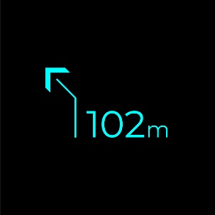 | 左偏圖示+速度圖示大小205*118px。 左偏圖示(左邊)大小51*118px，單位於該區域內向下距離44px，向左距離56px。 速度圖示(右邊)大小134*44px，單位於該區域內向下距離44px，向右距離30px。
 |  |  |  | 6.迴轉 | 淺藍色 | 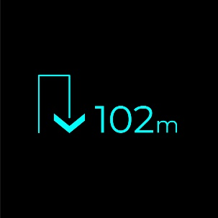 | 迴轉圖示+速度圖示大小227*95px。 迴轉圖示(左邊)大小76*95px，單位於該區域內向下距離44px，向左距離35px。 速度圖示(右邊)大小134*44px，單位於該區域內向下距離44px，向右距離30px。
 |  |  |  | 7.目的地 | 藍色 | 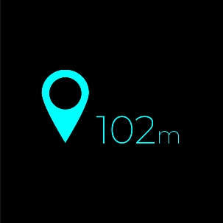 | 目的地圖示+速度圖示大小229*120px。 目的地圖示(左邊)大小78*120px，單位於該區域內向下距離44px，向左距離32px。 速度圖示(右邊)大小134*44px，單位於該區域內向下距離44px，向右距離30px。
4 | 主動跟車 (A5區) | 170*205像素 | 1 | 巡航啟動圖示 | 綠色 | 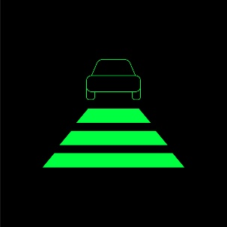 | 巡航啟動圖示大小160*122px，圖示於該區域內置中對齊。
5 | 車體警示 (A3區) | 223*205像素 | 1 | 警示圖案(閃動) 1.系統故障 | 紅色 | 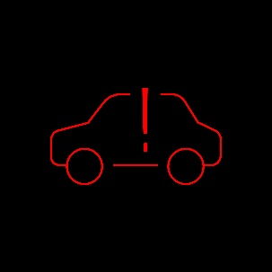 | 系統故障圖示大小160*90px，圖示於該區域內置中對齊。
 |  |  |  | 2.電池故障 | 紅色 | 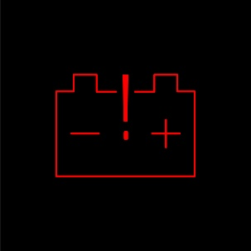 | 電池故障圖示大小160*118px，圖示於該區域內置中對齊。
 |  |  |  | 3.電機或控制器過熱 | 紅色 | 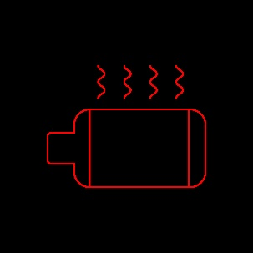 | 電機或控制器過熱圖示大小160*123px，圖示於該區域內置中對齊。
 |  |  |  | 4.電機超速 | 紅色/淺藍色 |  | 電機超速圖示大小160*80px，圖示於該區域內置中對齊。
 |  |  |  | 5.煞車故障 | 紅色 |  | 煞車故障圖示大小160*128px，圖示於該區域內置中對齊。
6 | 導航 (B1區) | 223*410像素 | 3 | 導航圖案(流水效果) 1.直行 | 淺藍色 |  | 直行圖示最大顯示150*388px，最小顯示50*130px，最小單一顆(動態演算效果)顯示50*35px，向上距離224px，圖示於該區域內垂直置中。
 |  |  |  | 2.右轉(前200m) | 淺藍色 |  | 右轉圖示最大顯示222*515px，右上右轉三角形圖示72*100px，向左距離393px，向上距離84px。
 |  |  |  | 3.右轉(前50m) | 淺藍色
 |  |  |  | 4.左轉(前200m) | 淺藍色 |  | 左轉圖示最大顯示222*515px，左上左轉三角形圖示72*100px，向左距離393px，向上距離84px。
 |  |  |  | 5.左轉(前50m) | 淺藍色
 |  |  |  | 6.迴轉(前200m) | 淺藍色 |  | 迴轉圖示最大顯示250*520px，右上迴轉圖示100*100px，向右距離365px，向上距離92px。
 |  |  |  | 7.迴轉(前50m) | 淺藍色
 |  |  |  | 8.右偏 | 淺藍色 |  | 右偏圖示最大顯示210*388px，最小顯示50*130px，最小單一顆(動態演算效果)顯示50*35px，向上距離224px。
 |  |  |  | 9.左偏 | 淺藍色 |  | 左偏圖示最大顯示210*388px，最小顯示50*130px，最小單一顆(動態演算效果)顯示50*35px，向上距離224px。
7 | 導航轉彎 (B2區) | 976*205像素 | 3 | 轉彎圖案(圖案漸變放大消逝) 1.右轉 | 淺藍色 |  | 右轉圖示最大顯示480*150px，最小顯示160*50px，最小單一顆(動態演算效果)顯示35*50px，圖示於該區域內垂直置中。
 |  |  |  | 2.左轉 | 淺藍色 |  | 左轉圖示最大顯示480*150px，最小顯示160*50px，最小單一顆(動態演算效果)顯示35*50px，圖示於該區域內垂直置中。
 |  |  |  | 3.迴轉 | 淺藍色
8 | 前車防撞 (B2區) | 976*205像素 | 1 | 警示圖案(紅色閃爍,淺藍色固定顯示) | 紅色/淺藍色 | 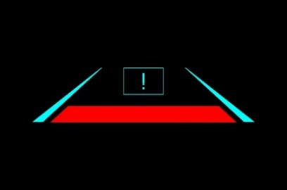 | 前車防撞圖示最大顯示700*165px，警示圖示125*83px，向上距離20px，紅色梯形圖示585*49px，向下距離20px。
9 | 行人防撞 (B2區) | 976*205像素 | 1 | 警示圖案(紅色閃爍,淺藍色固定顯示) | 紅色/淺藍色 | 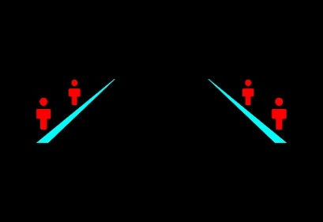 | 行人防撞圖示最大顯示700*165px，行人圖示(大)40*85px，向左(右)距離138px，向上距離66px，行人圖示(小)34*68px，向左(右)距離227px，向上距離20px。
10 | 道路偏移 (B2區) | 976*205像素 | 2 | 偏右警示圖案(紅色圖案輪動效果) | 紅色/淺藍色 | 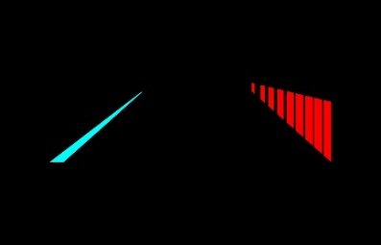 偏右 | 偏右警示圖示(紅色)最大顯示188*185px，向上距離0px，向右距離170px。
 |  |  | 2 | 偏左警示圖案(紅色圖案輪動效果) | 紅色/淺藍色 | 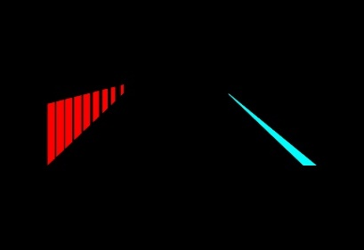 偏左 | 偏左警示圖示(紅色)最大顯示188*185px，向上距離0px，向左距離170px。
11 | 左盲區 (B5區) | 83*205像素 | 1 | 警示圖案(閃動) | 綠色 |  | 左盲區圖示大小82*162px，圖示於該區域內置中對齊。
12 | 右盲區 (B6區) | 83*205像素 | 1 | 警示圖案(閃動) | 綠色 |  | 右盲區圖示大小82*162px，圖示於該區域內置中對齊。

